Готовые изделия
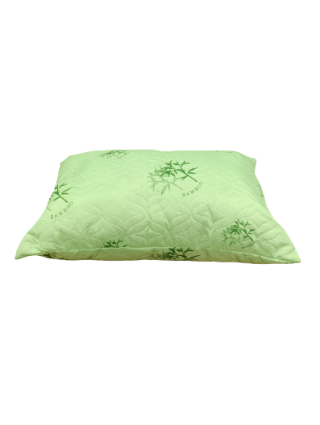
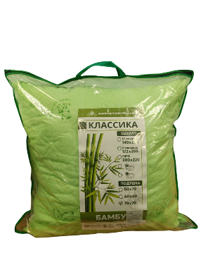
 |  | ООО «Фабрика Теплон» | Прайс - лист |  | 2026-01-14
Наименование продукции | Фото | Ткань | Наполнитель | Индивидуальная упаковка | Цена за штуку, руб.
подушка Классика
подушка Классика 50*70 |  | полотно стеганое Ультрастеп ткань полиэстер +синтепон | полиэфирное волокно | сумка на молнии 50*70 | 360 ₽
подушка Классика 60*60 |  | полотно стеганое Ультрастеп ткань полиэстер +синтепон | полиэфирное волокно | сумка на молнии 60*60 | 360 ₽
подушка Классика 70*70 |  | полотно стеганое Ультрастеп ткань полиэстер +синтепон | полиэфирное волокно | сумка на молнии 70*70 | 450 ₽
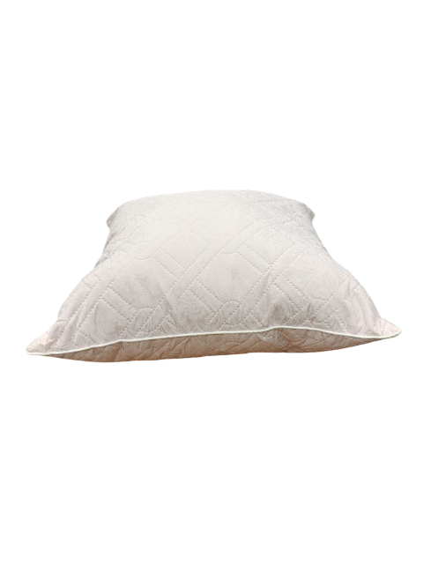
подушка Синтепух
подушка Синтепух 38*38 |  | ткань полиэстер | полиэфирное волокно | 1 пакет на 4 подушки | 160 ₽
подушка Синтепух 50*50 |  | ткань полиэстер | полиэфирное волокно | 1 пакет на 2 подушки | 210 ₽
подушка Синтепух 50*70 |  | ткань полиэстер | полиэфирное волокно | пакет 500*800 | 275 ₽
подушка Синтепух 60*60 |  | ткань полиэстер | полиэфирное волокно | пакет 700*800 | 275 ₽
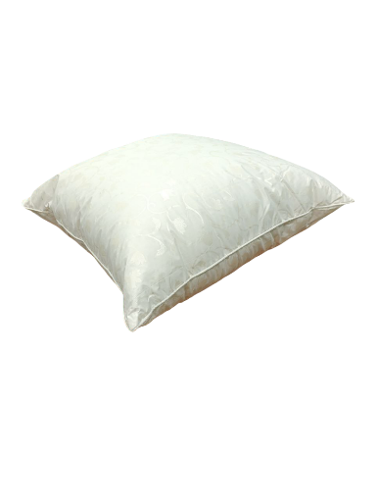
подушка Синтепух 70*70 |  | ткань полиэстер | полиэфирное волокно | пакет 700*800 | 380 ₽
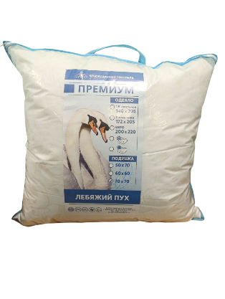
подушка Премиум
подушка Премиум 50*70 |  | ткань тик смесовой | полиэфирное микро волокно (лебяжий пух) | сумка на молнии 50*70 | 540 ₽
подушка Премиум 60*60 |  | ткань тик смесовой | полиэфирное микро волокно (лебяжий пух) | сумка на молнии 60*60 | 540 ₽
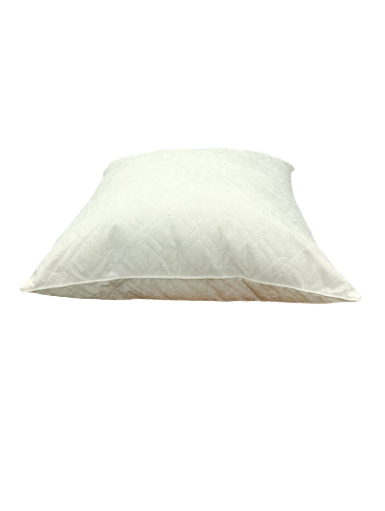
подушка Премиум 70*70 |  | ткань тик смесовой | полиэфирное микро волокно (лебяжий пух) | сумка на молнии 70*70 | 660 ₽
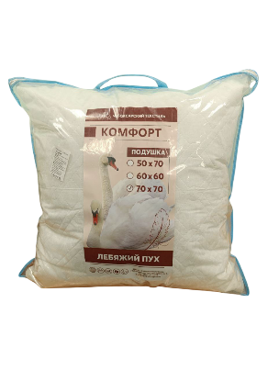
подушка Комфорт
подушка Комфорт 50*70 |  | полотно стеганое Ультрастеп ткань поликоттон +синтепон | полиэфирное микро волокно (лебяжий пух) | сумка на молнии 50*70 | 525 ₽
подушка Комфорт 60*60 |  | полотно стеганое Ультрастеп ткань поликоттон +синтепон | полиэфирное микро волокно (лебяжий пух) | сумка на молнии 60*60 | 525 ₽
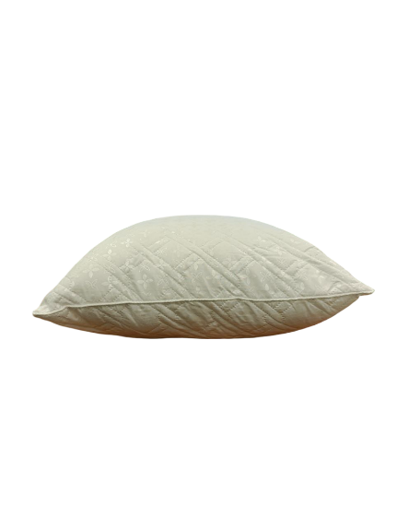
подушка Комфорт 70*70 |  | полотно стеганое Ультрастеп ткань поликоттон +синтепон | полиэфирное микро волокно (лебяжий пух) | сумка на молнии 70*70 | 650 ₽
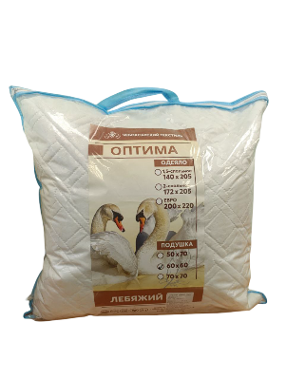
подушка Оптима
подушка Оптима 50*70 |  | полотно стеганое Ультрастеп ткань поплекс +синтепон | полиэфирное волокно (лебяжий пух) | сумка на молнии 50*70 | 500 ₽
подушка Оптима 60*60 |  | полотно стеганое Ультрастеп ткань поплекс +синтепон | полиэфирное волокно (лебяжий пух) | сумка на молнии 60*60 | 500 ₽
подушка Оптима 70*70 |  | полотно стеганое Ультрастеп ткань поплекс +синтепон | полиэфирное волокно (лебяжий пух) | сумка на молнии 70*70 | 560 ₽
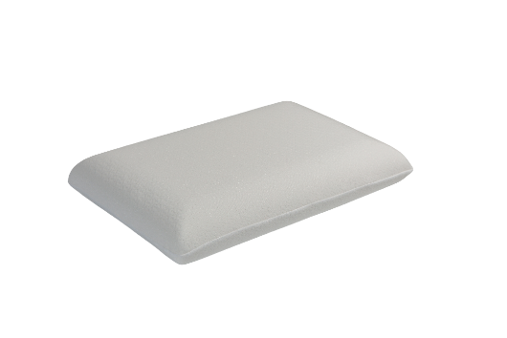
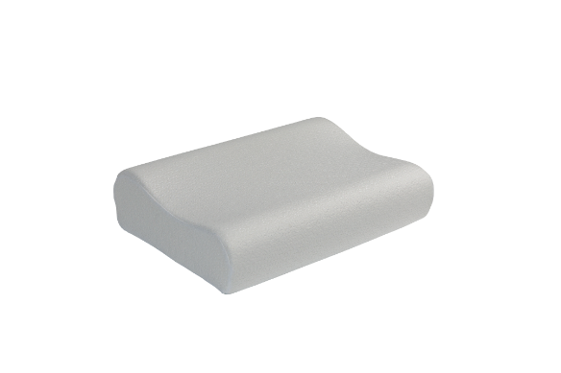
Анатомическая подушка
Анатомическая подушка Классика |  | Трикотажная ткань | пенополиуретановая заготовка | Пакет 450*740, | 1,040 ₽
Ортопедическая подушка L - образная |  | Трикотажная ткань | пенополиуретановая заготовка | Пакет 450*740, | 1,320 ₽
Ортопедическая подушка L - образная в коробке |  | Трикотажная ткань | пенополиуретановая заготовка | Пакет 450*740, гофрокороб 155*195*346 | 1,420 ₽

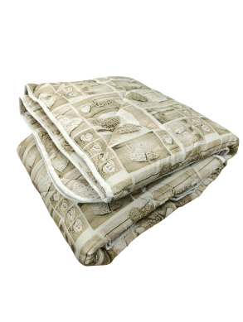
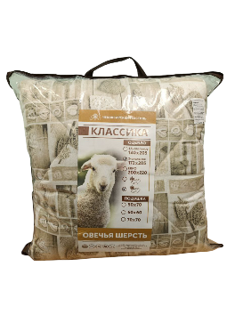
Одеяло Классика
Одеяло Классика 1,5 сп | 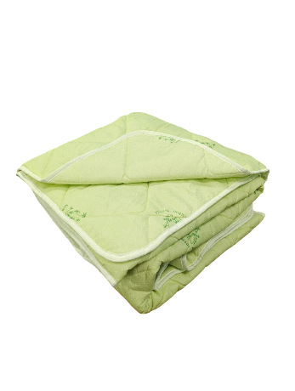 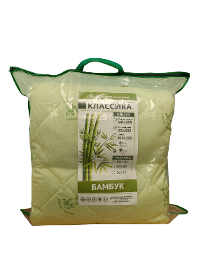 | ткань полиэстер | полиэфирное волокно (овечья шерсть) | пакет 80*80 ПВД с ручкой | 850 ₽
Одеяло Классика 2 сп |  | ткань полиэстер | полиэфирное волокно (овечья шерсть) | пакет 80*80 ПВД с ручкой | 970 ₽
Одеяло Классика Евро |  | ткань полиэстер | полиэфирное волокно (овечья шерсть) | пакет 80*80 ПВД с ручкой | 1,180 ₽
Одеяло Классика 1,5 сп стеганое |  | ткань полиэстер | полиэфирное волокно (овечья шерсть) | сумка на молнии 50*70 | 870 ₽
Одеяло Классика 2 сп стеганое |  | ткань полиэстер | полиэфирное волокно (овечья шерсть) | сумка на молнии 70*70 | 980 ₽
Одеяло Классика Евро стеганое |  | ткань полиэстер | полиэфирное волокно (овечья шерсть) | сумка на молнии 70*70 | 1,190 ₽
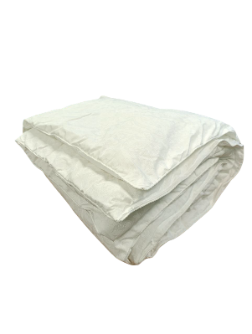
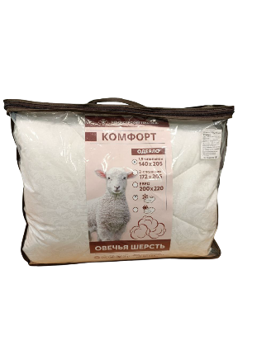
Одеяло Комфорт
Одеяло Комфорт 1,5 сп | 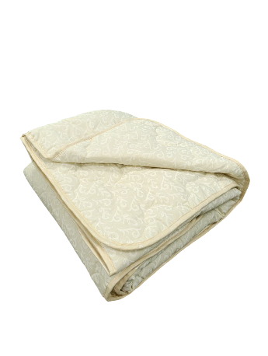 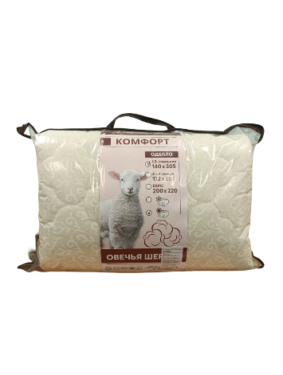 | ткань поликоттон | полиэфирное волокно (овечья шерсть) | Чемодан ПВД | 1,620 ₽
Одеяло Комфорт 2,0 сп |  | ткань поликоттон | полиэфирное волокно (овечья шерсть) | Чемодан ПВД | 1,840 ₽
Одеяло Комфорт Евро |  | ткань поликоттон | полиэфирное волокно (овечья шерсть) | Чемодан ПВД | 2,380 ₽
Одеяло Комфорт 1,5 сп стеганое |  | ткань поликоттон | полиэфирное волокно (овечья шерсть) | сумка на молнии 50*70 | 1,620 ₽
Одеяло Комфорт 2,0 сп стеганое |  | ткань поликоттон | полиэфирное волокно (овечья шерсть) | сумка на молнии 70*70 | 1,840 ₽
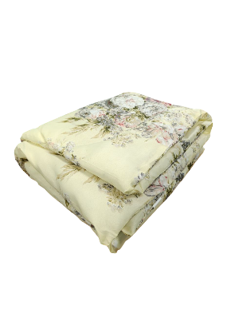
Одеяло Комфорт Евро стеганое |  | ткань поликоттон | полиэфирное волокно (овечья шерсть) | сумка на молнии 70*70 | 2,380 ₽
Одеяло Полиэфирное
Одеяло полиэфирное 1,5 сп |  | ткань полиэстер | полиэфирное волокно | Пакет 700*800 | 580 ₽
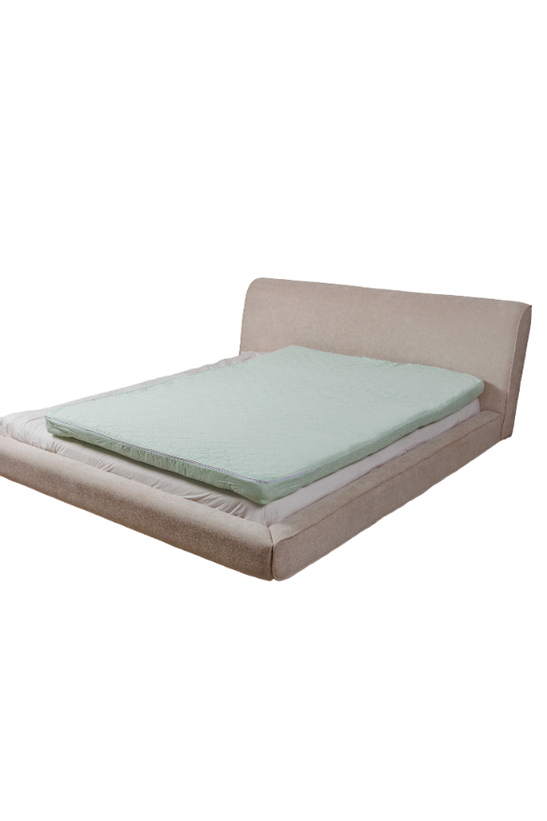
Одеяло полиэфирное 2,0 сп |  | ткань полиэстер | полиэфирное волокно | Пакет 700*800 | 650 ₽

Матрац Холкон
Матрац 1 сп. 70*200*5 | 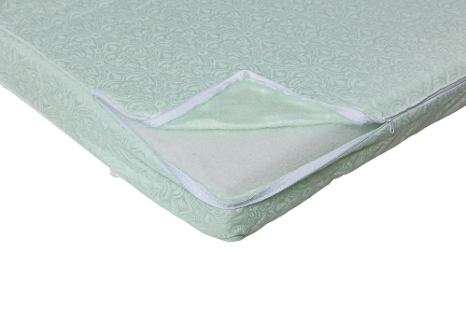 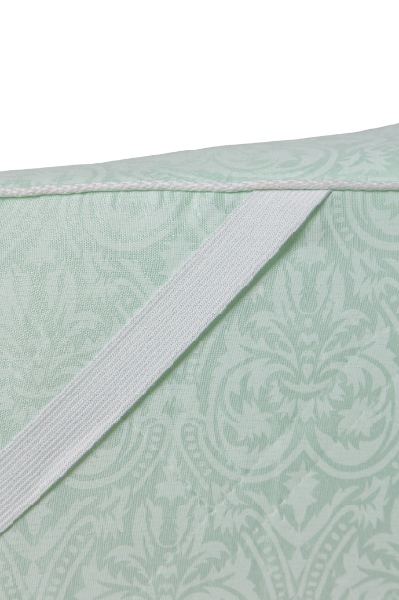 | полотно стеганое Ультрастеп ткань полиэстер +синтепон | полиэфирное волокно | пленка (рукав) | 955 ₽
Матрац 1 сп. 80*200*5 |  |  |  |  | 1,050 ₽
Матрац 1,5 сп. 90*200*5 |  |  |  |  | 1,100 ₽
Матрац 2 сп. 120*200*5 |  |  |  |  | 1,370 ₽
Матрац Евро 140*200*5 |  |  |  |  | 1,520 ₽
Матрац Евро 160*200*5 |  |  |  |  | 1,680 ₽
Матрац детский 60*120*9 |  | полотно стеганое Ультрастеп ткань полиэстер +синтепон | полиэфирное волокно | пленка (рукав) | 1,260 ₽
Матрац детский 60*140*9 |  |  |  |  | 1,260 ₽
Матрац 1 сп. 70*200*9 |  |  |  |  | 1,370 ₽
Матрац 1 сп. 80*200*9 |  |  |  |  | 1,470 ₽
Матрац 1,5 сп. 90*200*9 |  |  |  |  | 1,630 ₽
Матрац 2 сп. 120*200*9 |  |  |  |  | 2,100 ₽
Матрац Евро 140*200*9 |  |  |  |  | 2,420 ₽
Матрац Евро 160*200*9 |  |  |  |  | 2,680 ₽
Матрац Евро 180*200*9 |  |  |  |  | 3,000 ₽

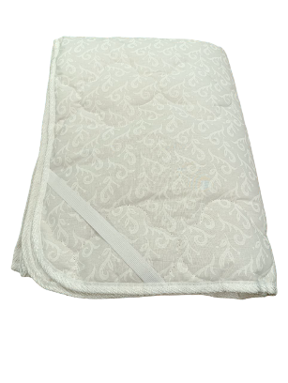
Наматрацник
Наматрацник 80*200 | 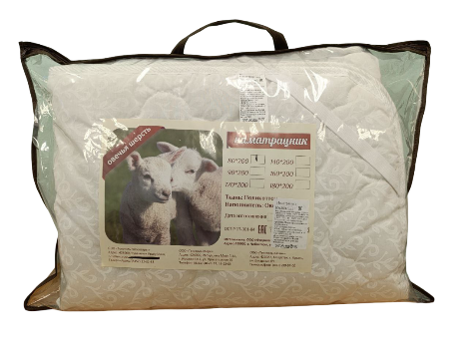 | ткань поликоттон | полиэфирное волокно | сумка на молнии (пленка ПВД, окантовка спанбонд) | 800 ₽
Наматрацник 90*200 |  |  |  |  | 920 ₽
Наматрацник 120*200 |  |  |  |  | 1,200 ₽
Наматрацник 140*200 |  |  |  |  | 1,300 ₽
Наматрацник 160*200 |  |  |  |  | 1,450 ₽
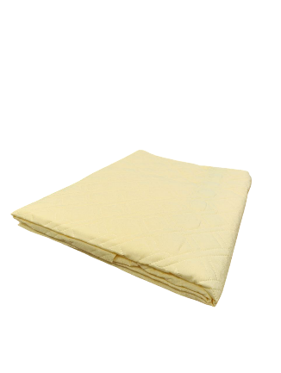
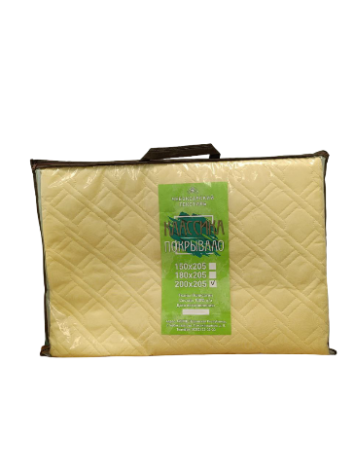
Наматрацник 180*200 |  |  |  |  | 1,620 ₽

Покрывало
Покрывало стеганое ультрастеп 150*205 |  | полотно стеганое ультрастеп ткань полиэстер Ажур | Синтепон | пакет 400х700 | 560 ₽
Покрывало стеганое ультрастеп 180*205 |  | полотно стеганое ультрастеп ткань полиэстер Ажур | Синтепон |  | 630 ₽
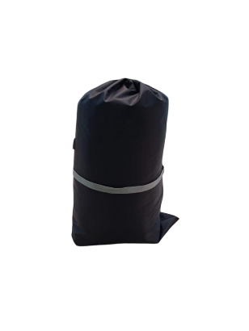
Покрывало стеганое ультрастеп 200*205 |  | полотно стеганое ультрастеп ткань полиэстер Ажур | Синтепон |  | 660 ₽

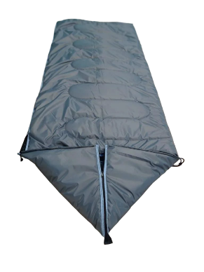
Спальный мешок
Спальный мешок 90*200 (с капюшоном 90х230) |  | Оксфорд водонепроницаемая, подклад Тафета | Синтепон | чехол | 2,000 ₽

